상품제안서
애니클리어 FH10 폴더블 핸디 6인치 빅팬 | 상품코드: F30754

 |  |  |  |  |  |  | 02-412-0044 | www.easy1.co.kr
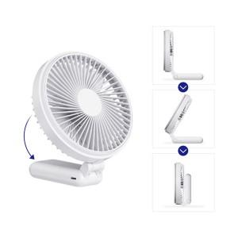

【상세/제작정보】

【인쇄/포장옵션】 | 레이저, 풀칼라 / 포장지포장

【공급단가】 | 수량 | 50~ | 100~ | 500~ | 1,000~ | 2,000~
*VAT별도 | 단가 | 19,630원 | 19,300원 | 18,810원 | 18,490원 | 18,000원

【상품 URL】 | https://dev.easy1.co.kr:443/src/goods_detail.php?gdno=30754

